工作表1
订单编号：1870
业务员： | 阿伟（Makc_bobo）
下单内容： | 款式/皮料/颜色： |  | 粪叉手机壳/ 哑光黑色鳄鱼皮/ 不挑部位/ * 10
 | 五金： |  | 无
 | 工艺/Logo： |  | 机车/ 无
下单日期： | 2018-05-08
预计出货日期： | 2018-05-13
其他备注： | 注意：边油细腻一点，薄一点（5天出货）
参考图片： | 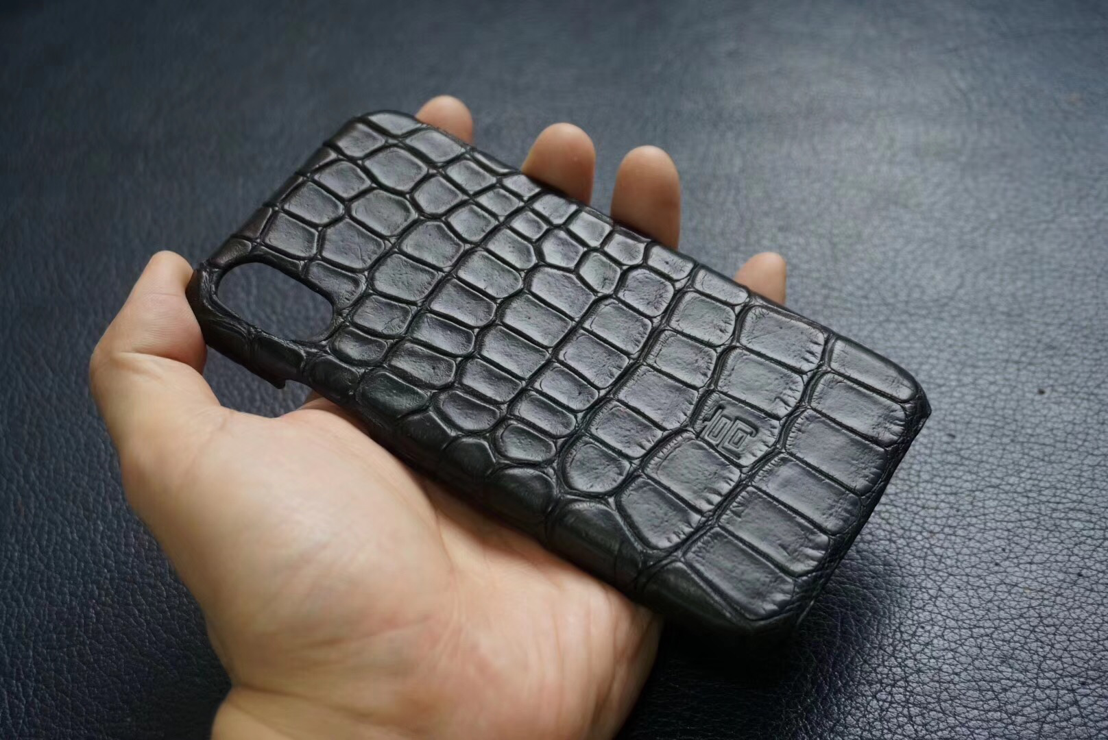

开料 | 铲皮 | 拖料 | 台面 | 油边 | 打斩/ 缝线

五金/ 包装/ QC |  | 技术管理 |  | 厂长签字

